311 ESTADISTICA TRIMESTRAL
Hospital Dr. Marcelino Vélez Santana
Registro Atenciones Acceso a la Información
Según solicitudes
Consolidado Trimestral Julio-Septiembre 2022

Total Atenciones Mensuales de Respuesta 311
Julio-Agosto-Septiembre | Total de atenciones
0 | 0
1 | 1
0 | 0
TOTAL | 1

 | 0 | 0 | 1 | 0

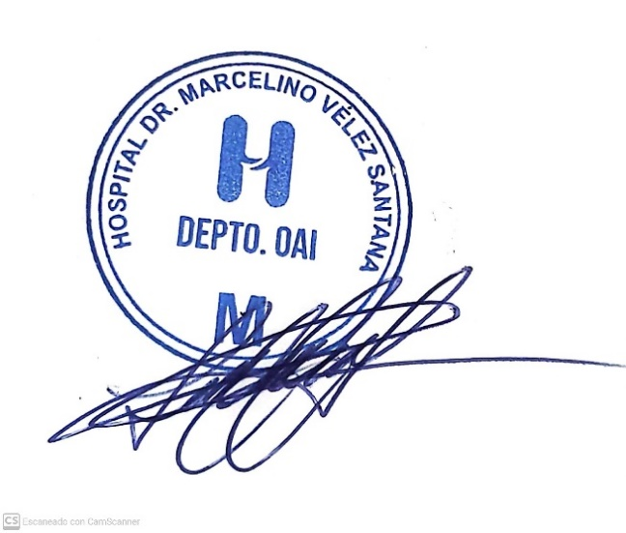
Lucy Cuevas
Responsable de Acceso a la Información

